01 신뢰구간과 표본오차
 | 서울 중앙점은 부산 남부점을 이길 수 없을까?

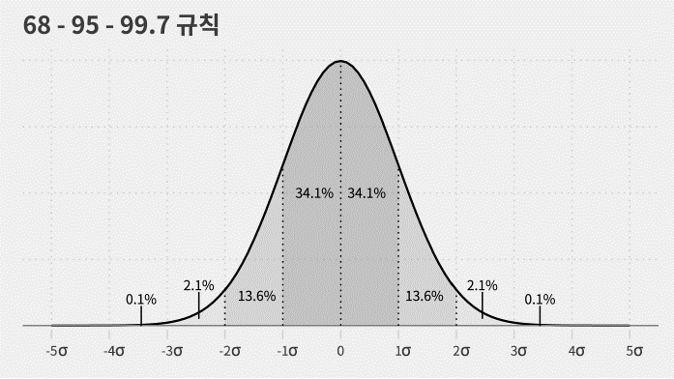
(1) 데이터 분석 결과
분석 표본 수 |  | 1,500건
신뢰 수준 |  | 95%
표본 오차 |  | ±3,600원
거래당 평균 매출액 | 부산 남부점 | 195,000원

분석 표본 수 |  | 1,500건
신뢰 수준 |  | 95%
표본 오차 |  | ±3,600원
거래당 평균 매출액 | 서울 중앙점 | 192,000원

(2) 점 추정
거래당 평균 매출액 | 부산 남부점 | 195,000원
 | 서울 중앙점 | 192,000원

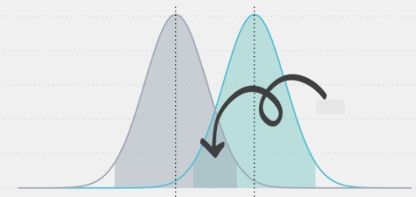
(3) 구간 추정
 |  | 신뢰하한 | 점추정값 | 신뢰상한
오차 |  |  | 3,600
신뢰구간 | 부산 남부점 |  | 195,000원
 | 서울 중앙점 |  | 192,000원

